手順
手順

メニュー

シート | メニュー | タスク | 説明、その他
AP_2-2 | 設定および保守 > 検索 | 値セットの管理 | ＊＊＊＊＊値セットの管理 から複数の検索候補が表示されるが、スクロールして左記のものを選択

検索画面への遷移

設定画面より画面右端の「タスク」を開き、「検索」をクリックします。この画面内の検索バーは使用しません。

この検索バーは使用しません。

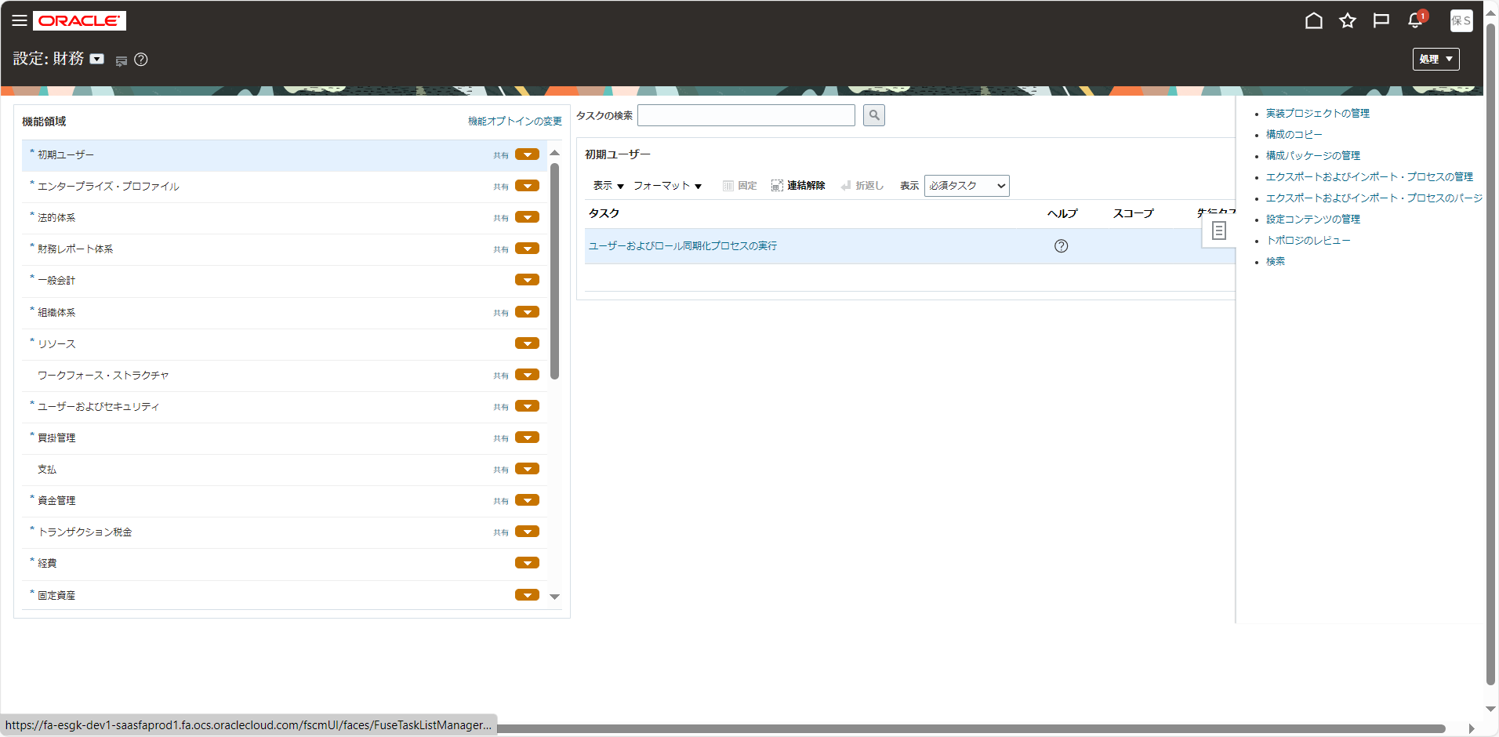

検索バーに検索内容を入力してタスクを検索します。
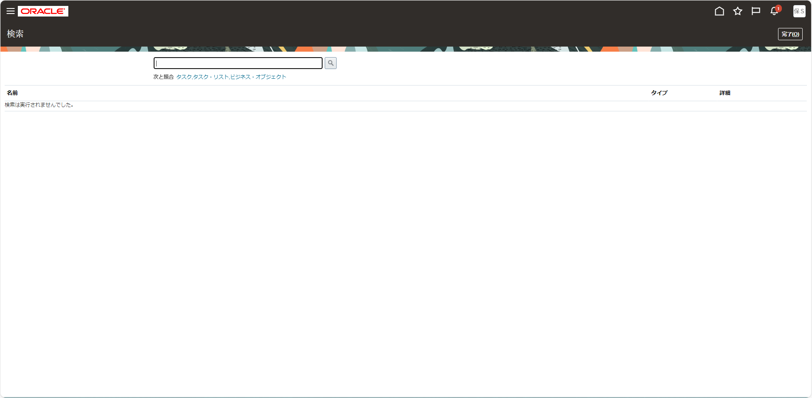

この検索バーを使用します。

